微生信示例274

timepoint | 0 | 30 | 75 | 150 | anno | parents | 微生信，您身边的数据分析，可视化专家
Founding | 100 | 2 | 2 | 98 | TP53 | 0 | https://www.bioinformatics.com.cn/plot_basic_tumor_evolution_fishplot_274
Subclone1 | 45 | 0 | 0 | 0 | NF1 | 1
Subclone2 | 0 | 0 | 2 | 95 |  | 1 | 输出示例图
Subclone3 | 0 | 0 | 1 | 40 | 8q+,6p- | 3

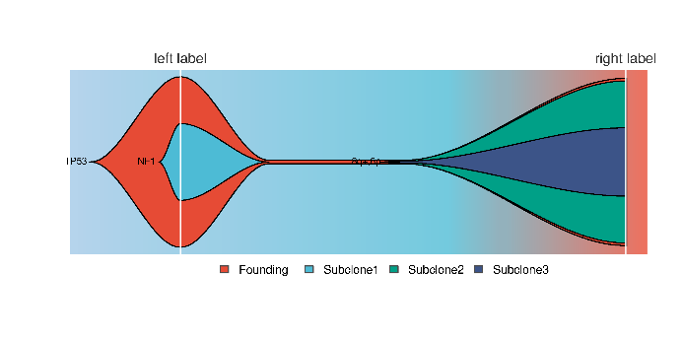

 |  |  |  |  |  |  | 注意：

 |  |  |  |  |  |  | 使用问题，或数据分析合作意向
 |  |  |  |  |  |  | 请微信扫码联系我们

